概要５ 自然動態（月別出生・死亡数、市町別自然動態）
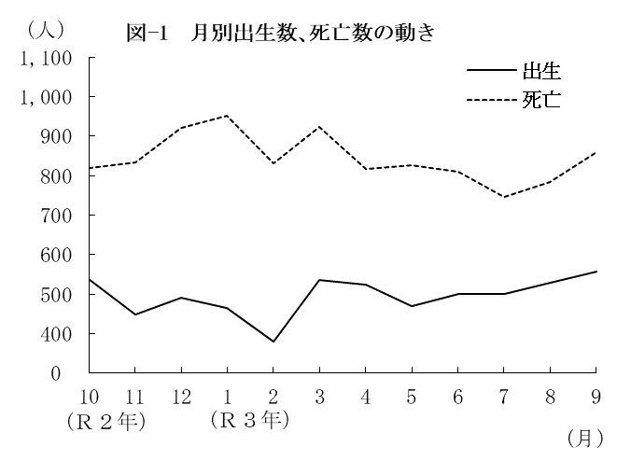
（２） |  | 月別出生数・死亡数の動き
 | 出生数・死亡数を月別にみると
 | 最も多い月は、出生数では9月の
 | 557人、死亡数は1月の952人と
 | なっている。
 | また、最も少ない月は、出生数
 | では2月の379人、死亡数は7月の
 | 746人となっている。

 |  | 表－9 月別出生・死亡数 （⇒統計表第４表） |  |  |  |  |  |  |  |  |  |  |  |  |  | (単位：人）
 |  |  |  | 合 計 | Ｒ２年 |  |  | Ｒ３年
 |  |  |  |  | 10月 | 11月 | 12月 | 1月 | 2月 | 3月 | 4月 | 5月 | 6月 | 7月 | 8月 | 9月
 |  | 出生者数 |  | 5,939 | 539 | 449 | 491 | 464 | 379 | 536 | 523 | 471 | 501 | 501 | 528 | 557
 |  | 死亡者数 |  | 10,121 | 820 | 833 | 922 | 952 | 830 | 923 | 816 | 826 | 809 | 746 | 785 | 859

（３） |  | 市町別自然動態
 | 出生率、死亡率、自然増減率の上位及び下位をそれぞれ5位までみると、表－10の
 | とおりである。
 | なお、出生率が死亡率を上回ったのは、吉野ヶ里町の1町で、それ以外の19市町(10市9町)
 | では下回った。

 |  | 表-10 市町別自然動態 （⇒統計表第５表） |  |  |  |  |  |  |  |  |  |  |  |  |  |  | (単位：‰）
 |  | 順 位 |  | 出 生 率 |  |  |  | 死 亡 率 |  |  |  |  | 自 然 増 減 率

 |  | 上 位 | 1 | 江北町 |  |  | 11.2 | 大町町 |  |  |  | 18.8 | 吉野ヶ里町 |  |  |  | 1.3
 |  |  | 2 | 上峰町 |  |  | 9.9 | 太良町 |  |  |  | 16.9 | 鳥栖市 |  |  |  | △ 0.9
 |  |  | 3 | 吉野ヶ里町 |  |  | 9.5 | 嬉野市 |  |  |  | 16.1 | 上峰町 |  |  |  | △ 1.2
 |  |  | 4 | 鳥栖市 |  |  | 8.4 | 白石町 |  |  |  | 15.1 | 江北町 |  |  |  | △ 2.1
 |  |  | 5 | みやき町 |  |  | 8.3 | 唐津市 |  |  |  | 14.5 | 基山町 |  |  |  | △ 2.7

 |  | 下 位 | 1 | 多久市 |  |  | 4.3 | 吉野ヶ里町 |  |  |  | 8.1 | 大町町 |  |  |  | △ 12.2
 |  |  | 2 | 玄海町 |  |  | 4.5 | 基山町 |  |  |  | 8.8 | 太良町 |  |  |  | △ 11.2
 |  |  | 3 | 白石町 |  |  | 5.4 | 鳥栖市 |  |  |  | 9.4 | 白石町 |  |  |  | △ 9.8
 |  |  | 4 | 有田町 |  |  | 5.6 | 上峰町 |  |  |  | 11.1 | 多久市 |  |  |  | △ 9.6
 |  |  | 5 | 太良町 |  |  | 5.7 | 佐賀市 |  |  |  | 11.3 | 嬉野市 |  |  |  | △ 9.4

